Sheet3
1、构造段描述符
找一个非一致代码段描述符,复制一份，写入到GDT表中，dpl=3
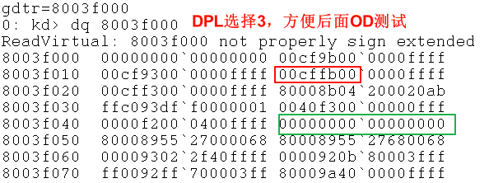
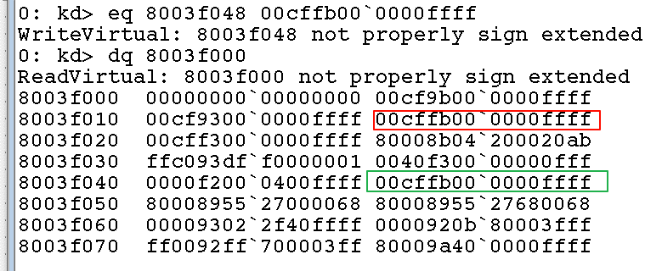

复制到 GDT中第9项，cpl=3、dpl=3、rpl<=dpl
选择子为: 01001011B=0x4b

2、OD中修改任一条 asm指令 为 JMP FAR 004B:004010DC，即可实现跳转，观察cs、eip
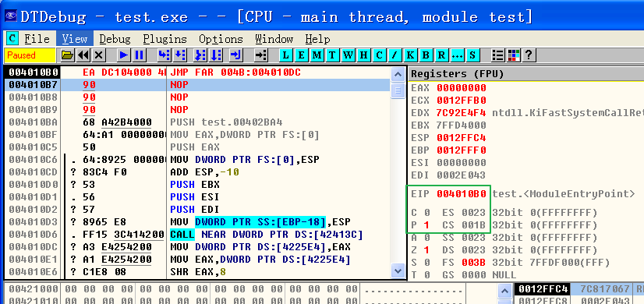
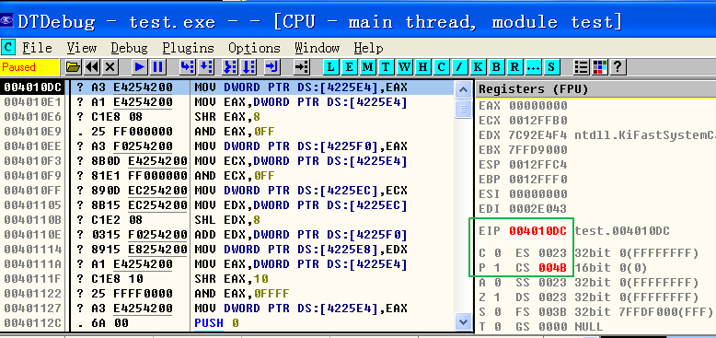

3、修改段描述符的权限级别 dpl=0,并再次在OD中进行测试
 | 进入ntdll 异常异常模块

4、总结：
 | (1、为了对数据进行保护，普通代码段f(非一致代码)是禁止不同级别进行访问的。用户态的代码不能访问内核的数据，同样，内核态的代码也不能访问用户态的数据.
 | (2、如果想提供一些通用的功能，而且这些功能并不会破坏内核数据，那么可以选择一致代码段，这样低级别的程序可以在不提升CPL权限等级的情况下即可以访问.
 | (3、如果想访问普通代码段，只有通过“调用门”等提示CPL权限，才能访问。

